2018_06_data
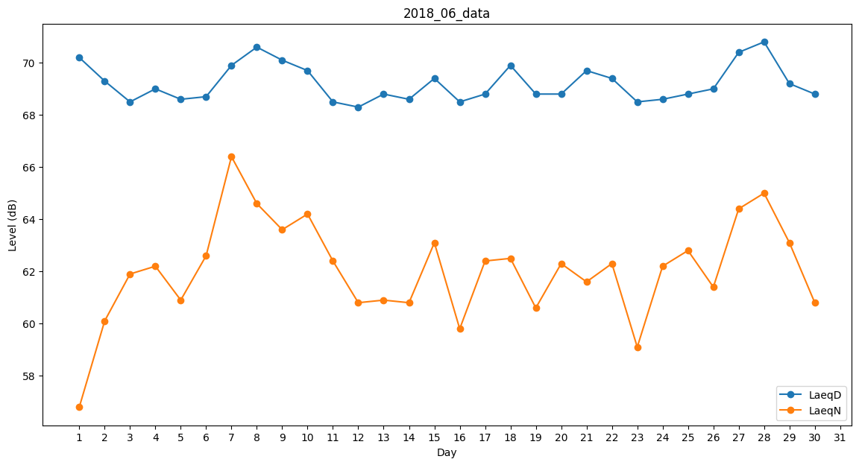
Day | LaeqD | LaeqN
1 | 70.2 | 56.8
2 | 69.3 | 60.1
3 | 68.5 | 61.9
4 | 69 | 62.2
5 | 68.6 | 60.9
6 | 68.7 | 62.6
7 | 69.9 | 66.4
8 | 70.6 | 64.6
9 | 70.1 | 63.6
10 | 69.7 | 64.2
11 | 68.5 | 62.4
12 | 68.3 | 60.8
13 | 68.8 | 60.9
14 | 68.6 | 60.8
15 | 69.4 | 63.1
16 | 68.5 | 59.8
17 | 68.8 | 62.4
18 | 69.9 | 62.5
19 | 68.8 | 60.6
20 | 68.8 | 62.3
21 | 69.7 | 61.6
22 | 69.4 | 62.3
23 | 68.5 | 59.1
24 | 68.6 | 62.2
25 | 68.8 | 62.8
26 | 69 | 61.4
27 | 70.4 | 64.4
28 | 70.8 | 65
29 | 69.2 | 63.1
30 | 68.8 | 60.8

